Cân đối kế toán
BÁO CÁO TÀI CHÍNH NGÂN HÀNG
Ngân hàng TMCP Ngoại thương Việt Nam

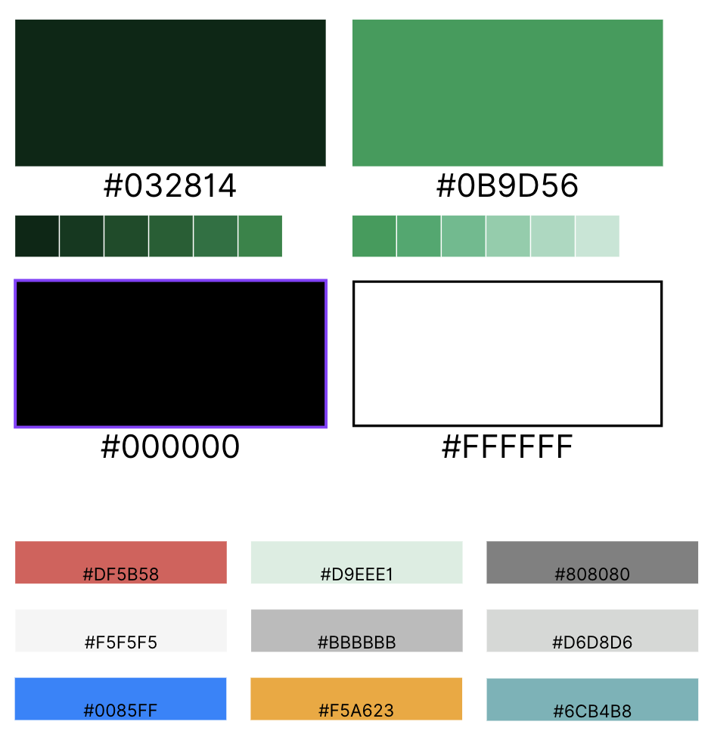
KHU VỰC CHỌN NGÂN HÀNG | Chọn mã CK | Năm cuối cùng | Đơn vị
 | VCB | 2023 | Tỷ đồng

BẢNG CÂN ĐỐI KẾ TOÁN | 2019 | 2020 | 2021 | 2022 | 2023
A. TỔNG TÀI SẢN (đồng) (Y) | 1,222,719 | 1,326,230 | 1,414,673 | 1,813,815 | 1,839,613
I. Tiền mặt, vàng bạc, đá quý (đồng) (Y) | 13,778 | 15,095 | 18,012 | 18,349 | 14,505
II. Tiền gửi tại Ngân hàng nhà nước (đồng) (Y) | 34,684 | 33,139 | 22,507 | 92,558 | 58,105
III. Tiền gửi và cho vay các TCTD khác (đồng) (Y) | 249,470 | 267,970 | 225,765 | 313,637 | 336,469
1. Tiền gửi tại các TCTD khác (đồng) (Y) | 190,100 | 204,714 | 181,037 | 283,728 | 312,002
2. Cho vay các TCTD khác (đồng) (Y) | 62,370 | 64,256 | 48,728 | 40,750 | 30,176
3. Dự phòng rủi ro cho vay TCTD khác (đồng) (Y) | (3,000) | (1,000) | (4,000) | (10,840) | (5,709)
IV. Chứng khoán kinh doanh ròng (đồng) (Y) | 1,801 | 1,954 | 2,766 | 1,500 | 2,495
1. Chứng khoán kinh doanh (đồng) (Y) | 1,890 | 1,992 | 2,823 | 1,544 | 2,511
2. Dự phòng rủi ro chứng khoán kinh doanh (đồng) (Y) | (89) | (38) | (56) | (44) | (16)
V. Các CCTC phái sinh và TSTC khác (đồng) (Y) | 98 | - | 303 | 157 | -
VI. Cho vay khách hàng ròng (đồng) (Y) | 724,290 | 820,545 | 934,774 | 1,120,287 | 1,241,675
1. Cho vay khách hàng (đồng) (Y) | 734,707 | 839,788 | 960,750 | 1,145,066 | 1,270,359
2. Dự phòng rủi ro cho vay khách hàng (đồng) (Y) | (10,417) | (19,243) | (25,976) | (24,779) | (28,684)
VII. Chứng khoán đầu tư (đồng) (Y) | 167,530 | 156,931 | 170,605 | 196,171 | 145,780
1. Chứng khoán đầu tư sẵn sàng để bán (đồng) (Y) | 35,699 | 42,149 | 71,123 | 100,740 | 67,882
2. Chứng khoán đầu tư giữ đến ngày đáo hạn (đồng) (Y) | 132,271 | 115,383 | 99,658 | 95,513 | 78,010
3. Dự phòng rủi ro chứng khoán đầu tư (đồng) (Y) | (441) | (600) | (175) | (82) | (112)
VIII. Góp vốn, đầu tư dài hạn (đồng) (Y) | 2,464 | 2,239 | 2,346 | 2,194 | 2,225
1. Đầu tư vào công ty con (đồng) (Y) | - | - | - | - | -
2. Đầu tư vào công ty liên doanh liên kết (đồng) (Y) | 952 | 726 | 760 | 782 | 838
3. Đầu tư dài hạn khác (đồng) (Y) | 1,588 | 1,588 | 1,661 | 1,529 | 1,529
4. Dự phòng giảm giá đầu tư dài hạn (đồng) (Y) | (75) | (75) | (75) | (118) | (142)
IX. Tài sản cố định (đồng) (Y) | 6,710 | 8,539 | 8,626 | 7,985 | 7,708
1. Tài sản cố định hữu hình (đồng) (Y) | 4,450 | 5,411 | 5,553 | 5,170 | 5,116
a. Nguyên giá (đồng) (Y) | 11,161 | 12,866 | 13,725 | 13,950 | 14,715
b. Giá trị hao mòn luỹ kế (đồng) (Y) | (6,712) | (7,455) | (8,173) | (8,780) | (9,599)
2. Tài sản cố định thuê tài chính (đồng) (Y) | - | - | - | - | -
a. Nguyên giá (đồng) (Y) | - | - | - | - | -
b. Giá trị hao mòn luỹ kế (đồng) (Y) | - | - | - | - | -
3. Tài sản cố định vô hình (đồng) (Y) | 2,261 | 3,128 | 3,073 | 2,815 | 2,593
a. Nguyên giá (đồng) (Y) | 3,051 | 4,212 | 4,622 | 4,789 | 4,907
b. Giá trị hao mòn luỹ kế (đồng) (Y) | (790) | (1,084) | (1,549) | (1,974) | (2,314)
X. Bất động sản đầu tư (đồng) (Y) | - | - | - | - | -
1. Nguyên giá (đồng) (Y) | - | - | - | - | -
2. Giá trị hao mòn luỹ kế (đồng) (Y) | - | - | - | - | -
XI. Tài sản Có khác (đồng) (Y) | 21,892 | 19,817 | 28,969 | 60,978 | 30,651
1. Các khoản phải thu (đồng) (Y) | 8,829 | 6,669 | 15,796 | 24,483 | 11,790
2. Các khoản lãi, phí phải thu (đồng) (Y) | 8,150 | 7,206 | 7,149 | 9,209 | 9,200
3. Tài sản thuế TNDN hoãn lại (đồng) (Y) | - | 909 | 7 | 958 | 848
4. Tài sản khác (đồng) (Y) | 4,916 | 5,037 | 6,020 | 26,340 | 8,828
5. DPRR cho các tài sản Có nội bảng khác (đồng) (Y) | (4) | (4) | (4) | (12) | (15)
B. TỔNG NỢ PHẢI TRẢ (đồng) (Y) | 1,141,836 | 1,232,135 | 1,305,555 | 1,678,169 | 1,674,601
I. Các khoản nợ Chính phủ và NHNN (đồng) (Y) | 92,366 | 41,177 | 9,468 | 67,315 | 1,671
II. Tiền gửi và vay các TCTD khác (đồng) (Y) | 73,617 | 103,584 | 109,758 | 232,511 | 213,839
1. Tiền gửi của các TCTD khác (đồng) (Y) | 71,047 | 100,916 | 104,044 | 222,041 | 193,963
2. Vay các TCTD khác (đồng) (Y) | 2,571 | 2,667 | 5,714 | 10,470 | 19,876
III. Tiền gửi của khách hàng (đồng) (Y) | 928,451 | 1,032,114 | 1,135,324 | 1,243,468 | 1,395,698
IV. Các CCTC phái sinh và nợ tài chính khác (đồng) (Y) | - | 52 | - | - | 118
V. Vốn tài trợ, uỷ thác của CP và TCTD khác (đồng) (Y) | 20 | 15 | 8 | 3 | 0
VI. Phát hành giấy tờ có giá (đồng) (Y) | 21,384 | 21,240 | 17,388 | 25,338 | 19,913
VII. Các khoản nợ khác (đồng) (Y) | 25,998 | 33,954 | 33,610 | 109,534 | 43,362
1. Các khoản lãi, phí phải trả (đồng) (Y) | 10,382 | 9,798 | 9,326 | 12,485 | 19,527
2. Các khoản phải trả và công nợ khác (đồng) (Y) | 15,593 | 24,156 | 24,284 | 97,048 | 23,835
3. Dự phòng rủi ro khác (đồng) (Y) | - | - | - | - | -
4. Thuế TNDN phải trả (đồng) (Y) | - | - | - | - | -
5. Thuế TNDN hoãn lại phải trả (đồng) (Y) | 22 | - | - | - | -
C. Vốn chủ sở hữu (đồng) (Y) | 80,883 | 94,095 | 109,117 | 135,646 | 165,013
I. Vốn của tổ chức tín dụng (đồng) (Y) | 42,429 | 42,429 | 42,429 | 53,130 | 61,696
1. Vốn điều lệ (đồng) (Y) | 37,089 | 37,089 | 37,089 | 47,325 | 55,891
2. Vốn đầu tư XDCB (đồng) (Y) | - | - | - | - | -
3. Thặng dư vốn cổ phần (đồng) (Y) | 4,995 | 4,995 | 4,995 | 4,995 | 4,995
4. Cổ phiếu Quỹ (đồng) (Y) | - | - | - | - | -
5. Cổ phiếu ưu đãi (đồng) (Y) | - | - | - | - | -
6. Vốn khác (đồng) (Y) | 345 | 345 | 345 | 810 | 810
II. Quỹ của tổ chức tín dụng (đồng) (Y) | 12,186 | 14,926 | 18,173 | 22,557 | 27,447
III. Chênh lệch đánh giá lại tài sản (đồng) (Y) | 113 | - | - | - | -
IV. Chênh lệch tỷ giá hối đoái (đồng) (Y) | 16 | 5 | (5) | (863) | (983)
V. Lợi nhuận chưa phân phối lũy kế (đồng) (Y) | 26,055 | 36,650 | 48,434 | 60,733 | 76,759
VI. Lợi ích của cổ đông thiểu số (đồng) (Y) | 83 | 85 | 87 | 88 | 94

Biểu đồ-Phân tích
PHÂN TÍCH CÁC CHỈ SỐ TÀI CHÍNH

PHẦN 1: PHÂN TÍCH TĂNG TRƯỞNG

Tăng trưởng lợi nhuận |  | Tăng trưởng tín dụng
 | Tăng trưởng lợi nhuận
2020 | -0.3%
2021 | 18.8%
2022 | 36.4%
2023 | 10.5%
 | Tăng trưởng tín dụng
2020 | 13.3%
2021 | 13.9%
2022 | 19.8%
2023 | 10.8%

PHẦN 2: PHÂN TÍCH AN TOÀN VỐN

Đòn bẩy tài chính A/E
 | Đòn bẩy tài chính A/E
2020 | 14.09
2021 | 12.96
2022 | 13.37
2023 | 11.15

PHẦN 3: PHÂN TÍCH CHẤT LƯỢNG TÀI SẢN

Tỷ lệ nợ xấu (NPL) |  | Tỷ lệ nợ quá hạn
 | Tỷ lệ nợ xấu (NPL)
2020 | 0.62%
2021 | 0.64%
2022 | 0.68%
2023 | 0.98%
 | Tỷ lệ nợ quá hạn
2020 | 1.1%
2021 | 1.0%
2022 | 1.0%
2023 | 1.4%

Tỷ lệ bao phủ nợ xấu (LLR) |  | Dự phòng rủi ro tín dụng/Cho vay
 | Tỷ lệ bao phủ nợ xấu (LLR)
2020 | 368%
2021 | 424%
2022 | 317%
2023 | 230%
 | Dự phòng rủi ro tín dụng/Cho vay
2020 | 2.3%
2021 | 2.7%
2022 | 2.2%
2023 | 2.3%

PHẦN 4: PHÂN TÍCH HIỆU QUẢ QUẢN TRỊ

Chi phí hoạt động/Thu nhập hoạt động (CIR) | Chi phí lãi/Tiền gửi khách hàng |  | Chi phí hoạt động/Tổng tài sản
 | Chi phí hoạt động/Thu nhập hoạt động (CIR)
2020 | 33%
2021 | 31%
2022 | 31%
2023 | 32%
 | Chi phí lãi/Tiền gửi khách hàng
2020 | 3.2%
2021 | 2.5%
2022 | 2.8%
2023 | 3.9%
 | Chi phí hoạt động/Tổng tài sản
2020 | 1.2%
2021 | 1.2%
2022 | 1.2%
2023 | 1.2%

PHẦN 5: PHÂN TÍCH MỨC SINH LỜI

Chi phí vốn (COF) |  | Mức sinh lời trên tài sản (YEA)
 | Chi phí vốn (COF)
2020 | 2.8%
2021 | 2.3%
2022 | 2.5%
2023 | 3.4%
 | Mức sinh lời trên tài sản (YEA)
2020 | 5.6%
2021 | 5.3%
2022 | 5.6%
2023 | 6.1%

Chênh lêch lãi suất đầu vào đầu ra (NIM) |  | Tỷ lệ thu nhập thuần từ hoạt động
 | Chênh lêch lãi suất đầu vào đầu ra (NIM)
2020 | 2.8%
2021 | 3.1%
2022 | 3.0%
2023 | 3.0%
 | Tỷ lệ thu nhập thuần từ hoạt động
2020 | 22%
2021 | 20%
2022 | 18%
2023 | 19%

LNST/TTS (ROA) |  | LNST/VCSH (ROE)
 | LNST/TTS (ROA)
2020 | 1.4%
2021 | 1.6%
2022 | 1.9%
2023 | 1.8%
 | LNST/VCSH (ROE)
2020 | 21.1%
2021 | 21.6%
2022 | 24.4%
2023 | 22.0%

PHẦN 6: PHÂN TÍCH THANH KHOẢN

Tiền gửi không kỳ hạn/Tổng tiền gửi (CASA) | Dư nợ cấp tín dụng/Vốn huy động (LDR) |  | Tài sản thanh khoản cao/Tổng tài sản
 | Tiền gửi không kỳ hạn/Tổng tiền gửi (CASA)
2020 | 29.7%
2021 | 32.3%
2022 | 32.3%
2023 | 33.1%
 | Dư nợ cấp tín dụng/Vốn huy động (LDR)
2020 | 79.7%
2021 | 83.3%
2022 | 90.2%
2023 | 89.7%
 | Tài sản thanh khoản cao/Tổng tài sản
2020 | 23.8%
2021 | 18.8%
2022 | 23.4%
2023 | 22.2%

